فایل خالی (2)
ردیف : |  | 1414 |  | گروه صنعتی پارس(واحد کفش)
تاریخ ثبت : |  | 22 | 12 | 1397 |  | زمان تقریبی تولید : |  |  | روز
تاریخ تحویل : |  |  |  | 1397 |  | زمان تقریبی تحویل : |  |  | روز |  | نام مشتری : |  | کفش پارس
تاریخ تأمین مواد : |  |  |  | 1397 |  | زمان تقریبی تأمین : |  |  | روز

مدل : |  |  | سایز | 36 | 37 | 38 | 39 | 40 | 41 | 42 | جمع | کد تولید : | 705 | سایز | 36 | 37 | 38 | 39 | 40 | 41 | 42 | جمع
296/1 |  |  | جفت | 45 | 90 | 135 | 135 | 90 | 45 | 0 | 540 |  |  | جفت | 45 | 90 | 135 | 135 | 90 | 45 | 0 | 540
 |  |  | نام خیاط |  |  |  |  |  |  |  |  | رنگ : | مشکی
 |  |  |  |  |  |  |  |  |  |  |  |  |  | جفت : |  | 540
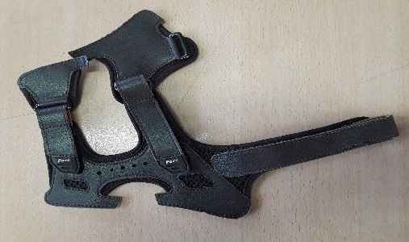
 |  |  |  |  |  |  |  |  |  |  |  |  |  |  |  |  |  |  |  |  | 42
ردیف | مواد مصرفی برشکاری رویه |  |  | واحد | تعداد جفت |  | مقدار استاندارد |  | مصرف واقعی |  | تصویر : |  |  | ردیف | کد | مواد مصرفی برشکاری رویه |  | واحد | مقدار استاندارد
1 | طرح چرم مشکی |  |  | متر | 540 |  | 30.0 |  |  |  |  |  |  | 1 |  | طرح چرم مشکی |  | متر | 30
2 | برچسب 8 سانتی مشکی |  |  | رول | 540 |  | 16.0 |  |  |  |  |  |  | 2 |  | برچسب 8 سانتی مشکی |  | رول | 16
3 | سوبله پارچه زنبوری مشکی |  |  | متر | 540 |  | 31.5 |  |  |  |  |  |  | 3 |  | سوبله پارچه زنبوری مشکی |  | متر | 31.5
4 |  |  |  |  |  |  |  |  |  |  |  |  |  | 4
نام و امضاء برشکار : |  |  | نام و امضاء کنترل کننده : |  |  | نام وامضاء کنترل کننده نهایی |  |  | نام و امضاء مسئول انبار مرکزی : |  |  |  | تایم استاندارد
 |  |  |  |  |  |  |  |  |  |  |  |  | 20:00:00

مدل : |  | 296/1 |  |  | کد تولید : |  |  | 705 |  |  | تصویر :
مواد و ملزومات مصرفی دوخت |  |  |  | واحد | تعداد جفت |  | مقدار استاندارد |  | مصرف واقعی |  |  |  |  | مواد و ملزومات مصرفی دوخت |  |  |  | واحد | مقدار استاندارد
1 | مارک زیر دماغه پارس مشکی |  |  | جفت | 540 |  | 1080.0 |  |  |  |  |  |  | 1 |  | مارک زیر دماغه پارس مشکی |  | جفت | 1080
2 | پل مستطیل 3 سانتی سیاه قلم |  |  | عدد | 540 |  | 3240.0 |  |  |  |  |  |  | 2 |  | پل مستطیل 3 سانتی سیاه قلم |  | عدد | 3240
3 | نوار 28 میل مشکی پارچه ای |  |  | رول | 540 |  | 8.3 |  |  |  |  |  |  | 3 |  | نوار 28 میل مشکی پارچه ای |  | رول | 8.3
4 |  |  |  |  |  |  |  |  |  |  |  |  |  | 4
نام و امضاء خیاط : |  |  | نام و امضاء کنترل کننده : |  |  | نام وامضاء کنترل کننده نهایی |  |  | نام و امضاء مسئول انبار مرکزی : |  |  |  | امضاء مدیریت :

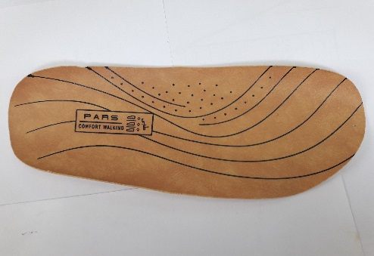
سایز |  | 36 | 37 | 38 | 39 | 40 | 41 | 42 | جمع |  | تصویر :
جفت |  | 45 | 90 | 135 | 135 | 90 | 45 | 0 | 540
مدل : |  | 296/1 |  |  | کد تولید : |  |  | 705
ردیف | مواد مصرفی برشکاری کفی |  |  | واحد | تعداد جفت |  | مقدار استاندارد |  | مصرف واقعی |  |  |  |  | ردیف | کد | مواد مصرفی برشکاری کفی |  | واحد | مقدار استاندارد
1 | کفی کرم بژ ونزیا |  |  | متر | 540 |  | 31.5 |  |  |  |  |  |  | 1 |  | کفی کرم بژ ونزیا |  | متر | 31.5
2 |  |  |  |  |  |  |  |  |  |  |  |  |  | 2
نام و امضاء برشکار : |  |  | نام و امضاء کنترل کننده : |  |  | نام وامضاء کنترل کننده نهایی |  |  | نام و امضاء مسئول انبار مرکزی : |  |  |  | امضاء مدیریت :

نوع پیمانکاری : |  | لیزر | گلدوزی |  | چاپ |  | نام پیمانکاران :

مدل : |  | 296/1 |  |  | کد تولید : |  |  | 705 |  |  | تصویر :
ردیف | مواد مصرفی برشکاری جورابگیر |  |  | واحد | تعداد جفت |  | مقدار استاندارد |  | مصرف واقعی |  |  |  |  | ردیف | کد | مواد مصرفی برشکاری جورابگیر |  | واحد | مقدار استاندارد
1 |  |  |  |  |  |  |  |  |  |  |  |  |  | 1
2 |  |  |  |  |  |  |  |  |  |  |  |  |  | 2
نام و امضاء برشکار : |  |  | نام و امضاء کنترل کننده : |  |  | نام وامضاء کنترل کننده نهایی |  |  | نام و امضاء مسئول انبار مرکزی : |  |  |  | امضاء مدیریت :

